シート1 - 掃除当番表
掃除当番表

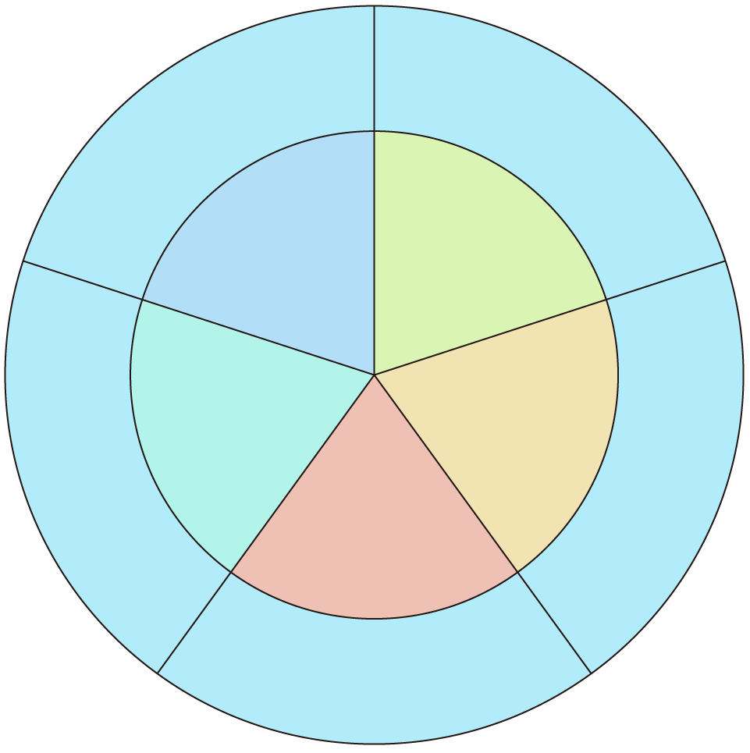
ほうき
教室

１班
5班
ロッカー
廊下
4班
2班

3班

ゆか

